pairwise_comp
Gnode
 |  |  |  |  |  |  |  |  | Results
Cl2 | N1 | N2 | N3 | N4 | N5 | N6 | Direct values |  | Normal | Ideal
N1 | 1 | 2.299 | 9.226 | 2.497 | 1.351 | 2.306 |  |  | 0.321 | 1
N2 | 0.435 | 1 | 4.012 | 1.086 | 0.588 | 1.003 |  |  | 0.14 | 0.435
N3 | 0.108 | 0.249 | 1 | 0.271 | 0.146 | 0.25 |  |  | 0.035 | 0.108
N4 | 0.401 | 0.921 | 3.696 | 1 | 0.541 | 0.924 |  |  | 0.128 | 0.401
N5 | 0.74 | 1.702 | 6.828 | 1.848 | 1 | 1.707 |  |  | 0.237 | 0.74
N6 | 0.434 | 0.997 | 4 | 1.082 | 0.586 | 1 |  |  | 0.139 | 0.434
 |  |  |  |  |  |  |  |  | Incons. | 0

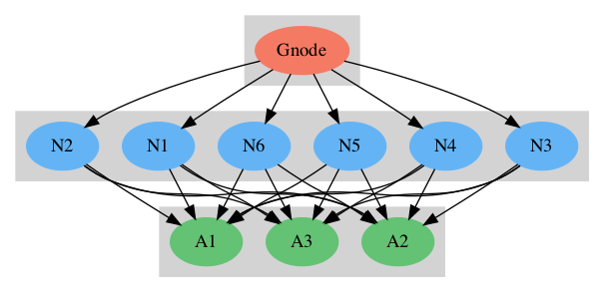
N1
 |  |  |  |  |  |  | Results
Cl3 | A1 | A2 | A3 | Direct values |  |  | Normal | Ideal
A1 | 1 | 0.265 | 0.63 |  |  |  | 0.157 | 0.265
A2 | 3.78 | 1 | 2.381 |  |  |  | 0.594 | 1
A3 | 1.587 | 0.42 | 1 |  |  |  | 0.249 | 0.42
 |  |  |  |  |  |  | Incons. | 0

N2
 |  |  |  |  |  |  | Results
Cl3 | A1 | A2 | A3 | Direct values |  |  | Normal | Ideal
A1 | 1 | 1 | 1 |  |  |  | 0.333 | 1
A2 | 1 | 1 | 1 |  |  |  | 0.333 | 1
A3 | 1 | 1 | 1 |  |  |  | 0.333 | 1
 |  |  |  |  |  |  | Incons. | 0

N3
 |  |  |  |  |  |  | Results
Cl3 | A1 | A2 | A3 | Direct values |  |  | Normal | Ideal
A1 | 1 | 5 | 1 |  |  |  | 0.455 | 1
A2 | 0.2 | 1 | 0.2 |  |  |  | 0.091 | 0.2
A3 | 1 | 5 | 1 |  |  |  | 0.455 | 1
 |  |  |  |  |  |  | Incons. | 0

N4
 |  |  |  |  |  |  | Results
Cl3 | A1 | A2 | A3 | Direct values |  |  | Normal | Ideal
A1 | 1 | 14.153 | 4.451 |  |  |  | 0.772 | 1
A2 | 0.071 | 1 | 0.315 |  |  |  | 0.055 | 0.071
A3 | 0.225 | 3.179 | 1 |  |  |  | 0.173 | 0.225
 |  |  |  |  |  |  | Incons. | 0

N5
 |  |  |  |  |  |  | Results
Cl3 | A1 | A2 | A3 | Direct values |  |  | Normal | Ideal
A1 | 1 | 0.5 | 1 |  |  |  | 0.25 | 0.5
A2 | 2 | 1 | 2 |  |  |  | 0.5 | 1
A3 | 1 | 0.5 | 1 |  |  |  | 0.25 | 0.5
 |  |  |  |  |  |  | Incons. | 0

N6
 |  |  |  |  |  |  | Results
Cl3 | A1 | A2 | A3 | Direct values |  |  | Normal | Ideal
A1 | 1 | 7.56 | 3.175 |  |  |  | 0.691 | 1
A2 | 0.132 | 1 | 0.42 |  |  |  | 0.091 | 0.132
A3 | 0.315 | 2.381 | 1 |  |  |  | 0.218 | 0.315
 |  |  |  |  |  |  | Incons. | 0

